NYLON PESCA
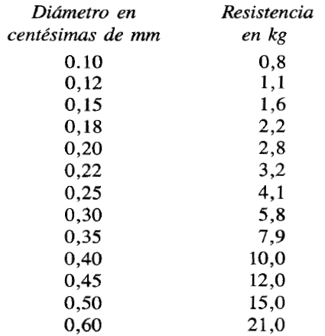
 |  | Densitat Nylon |  | 1150 | kg/m3
Secció (m2) | Diàmetre (mm) | Longitud (m) | Pes (gr) | Tracció (kg)
7.854E-09 | 0.10 | 200 | 1.81 | 0.8
1.130976E-08 | 0.12 | 200 | 2.60 | 1.1
1.76715E-08 | 0.15 | 200 | 4.06 | 1.6
2.544696E-08 | 0.18 | 200 | 5.85 | 2.2
3.1416E-08 | 0.20 | 200 | 7.23 | 2.8
3.801336E-08 | 0.22 | 200 | 8.74 | 3.2
4.90875E-08 | 0.25 | 200 | 11.29 | 4.1
7.0686E-08 | 0.30 | 200 | 16.26 | 5.8
9.62115E-08 | 0.35 | 200 | 22.13 | 7.9
1.25664E-07 | 0.40 | 200 | 28.90 | 10.0
1.590435E-07 | 0.45 | 200 | 36.58 | 12.0
1.9635E-07 | 0.50 | 200 | 45.16 | 15.0
2.82744E-07 | 0.60 | 200 | 65.03 | 21.0

